RICHIESTE
ESERCITAZIONE EXCEL
Aprire il file FATTURAZIONE
Aggiungere una colonna DATA SCADENZA dove calcolare la data di scadenza a 60 giorni
In un nuovo foglio creare una maschera per recuperare le informazioni di una fattura (CLIENTE, NETTO, DATA SCADENZA) inserendo il N° FATTURA. Aggiungere le informazioni IVA e LORDO e se il LORDO è minore di 500 euro colorare la cella di ROSSO.
Tramite POWER QUERY aggiungere una colonna calcolata IVA e una colonna LORDO di IMPORTO
Aggiungere una colonna STATO dove scrivere DA PAGARE se sono passati più di 60 giorni altrimenti PAGATA
Sostituire il CLIENTE ROSSI con IOTA
Caricare la trasformazione all’interno di un modello dati (PowerPivot)
Creare un report che dia la possibilità , per ogni CLIENTE e OGGETTO (usando grafici, matrici, filtri):
Visualizzare tramite almeno tre GRAFICI, la situazione IMPORTO, IVA e LORDO
La possibilità di filtrare per STATO
La possibilità di filtrare per arco temporale
Utilizzate FORME, EFFETTI SULLE FORME, IMMAGINI, CASELLE DI TESTO e tutto quello che volete per creare un CRUSCOTTO “Professionale”

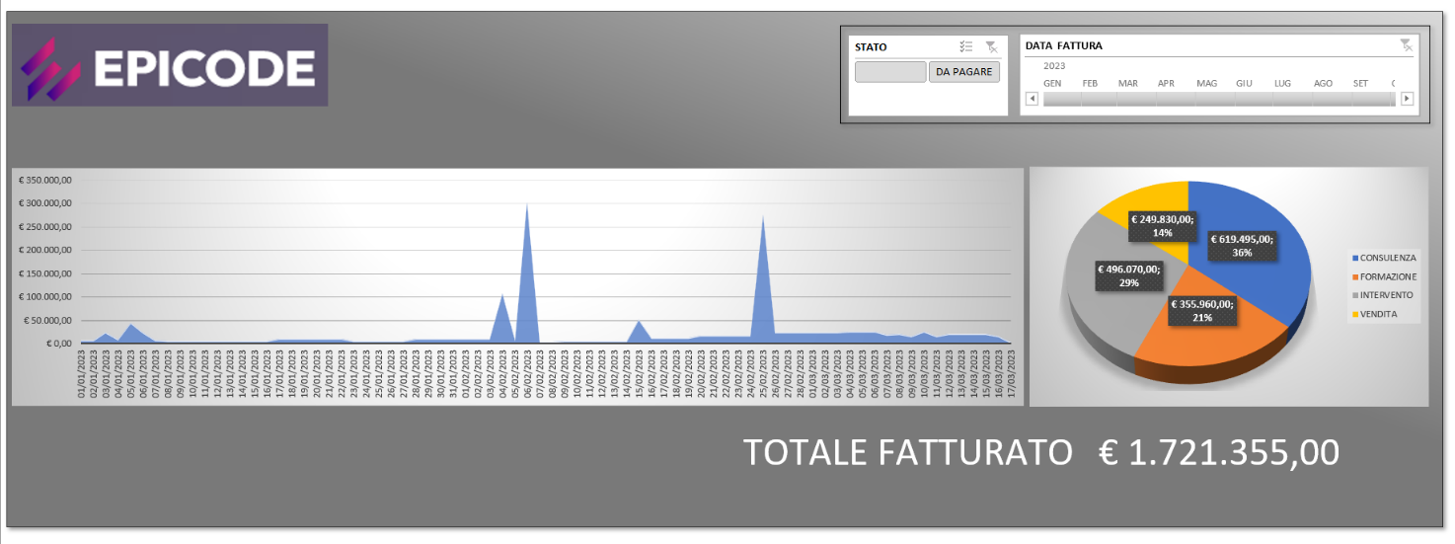

Importare nel modello il file CLIENTI dopo averlo TRASFORMATO
Creare la relazione tra le tabelle del modello dati
Aggiungere le informazioni di CLIENTI ai Report dove presenti i CLIENTI

REPORT
TOTALE IMPORTO PER CLIENTE E OGGETTO
Etichette di riga | Somma di IMPORTO
ALFA | 310860
CONSULENZA | 96780
FORMAZIONE | 75900
INTERVENTO | 81910
VENDITA | 56270
BETA | 203500
CONSULENZA | 75230
FORMAZIONE | 41280
INTERVENTO | 52110
VENDITA | 34880
DELTA | 101090
CONSULENZA | 42400
FORMAZIONE | 17090
INTERVENTO | 36590
VENDITA | 5010
GAMMA | 202800
CONSULENZA | 91580
FORMAZIONE | 31180
INTERVENTO | 62180
VENDITA | 17860
IOTA | 298520
CONSULENZA | 102550
FORMAZIONE | 64700
INTERVENTO | 74220
VENDITA | 57050
OMEGA | 204320
CONSULENZA | 69850
FORMAZIONE | 48610
INTERVENTO | 49910
VENDITA | 35950
SIGMA | 100325
CONSULENZA | 43410
FORMAZIONE | 17630
INTERVENTO | 30355
VENDITA | 8930
ZETA | 299940
CONSULENZA | 105400
FORMAZIONE | 72370
INTERVENTO | 95190
VENDITA | 26980
Totale complessivo | 1721355

TOTALE IVA PER CLIENTE ED OGGETTO
Etichette di riga | Somma di IVA
ALFA | 68389.2
CONSULENZA | 21291.6
FORMAZIONE | 16698
INTERVENTO | 18020.2
VENDITA | 12379.4
BETA | 44770
CONSULENZA | 16550.6
FORMAZIONE | 9081.6
INTERVENTO | 11464.2
VENDITA | 7673.6
DELTA | 22239.8
CONSULENZA | 9328
FORMAZIONE | 3759.8
INTERVENTO | 8049.8
VENDITA | 1102.2
GAMMA | 44616
CONSULENZA | 20147.6
FORMAZIONE | 6859.6
INTERVENTO | 13679.6
VENDITA | 3929.2
IOTA | 65674.4
CONSULENZA | 22561
FORMAZIONE | 14234
INTERVENTO | 16328.4
VENDITA | 12551
OMEGA | 44950.4
CONSULENZA | 15367
FORMAZIONE | 10694.2
INTERVENTO | 10980.2
VENDITA | 7909
SIGMA | 22071.5
CONSULENZA | 9550.2
FORMAZIONE | 3878.6
INTERVENTO | 6678.1
VENDITA | 1964.6
ZETA | 65986.8
CONSULENZA | 23188
FORMAZIONE | 15921.4
INTERVENTO | 20941.8
VENDITA | 5935.6
Totale complessivo | 378698.1

TOTALE LORDO PER CLIENTE ED OGGETTO
Etichette di riga | Somma di LORDO
ALFA | 379249.2
CONSULENZA | 118071.6
FORMAZIONE | 92598
INTERVENTO | 99930.2
VENDITA | 68649.4
BETA | 248270
CONSULENZA | 91780.6
FORMAZIONE | 50361.6
INTERVENTO | 63574.2
VENDITA | 42553.6
DELTA | 123329.8
CONSULENZA | 51728
FORMAZIONE | 20849.8
INTERVENTO | 44639.8
VENDITA | 6112.2
GAMMA | 247416
CONSULENZA | 111727.6
FORMAZIONE | 38039.6
INTERVENTO | 75859.6
VENDITA | 21789.2
IOTA | 364194.4
CONSULENZA | 125111
FORMAZIONE | 78934
INTERVENTO | 90548.4
VENDITA | 69601
OMEGA | 249270.4
CONSULENZA | 85217
FORMAZIONE | 59304.2
INTERVENTO | 60890.2
VENDITA | 43859
SIGMA | 122396.5
CONSULENZA | 52960.2
FORMAZIONE | 21508.6
INTERVENTO | 37033.1
VENDITA | 10894.6
ZETA | 365926.8
CONSULENZA | 128588
FORMAZIONE | 88291.4
INTERVENTO | 116131.8
VENDITA | 32915.6
Totale complessivo | 2100053.1

